Info
JCF-Lizenzkonfigurator | Benutzung der Ausfüllfunktion von Zellen und copy+paste
Die Firma Jetter AG behält sich das Recht vor, Änderungen an Ihren Produkten vorzunehmen, die der technischen Weiterentwicklung dienen. Diese Änderungen werden nicht notwendigerweise in jedem Einzelfall dokumentiert. Dieses Konfigurationstool und die darin enthaltenen Informationen wurden mit der gebotenen Sorgfalt zusammengestellt. Die Firma Jetter AG übernimmt jedoch keine Gewähr für Druckfehler oder andere Fehler oder daraus entstehende Schäden. Die in diesem Konfigurationstool genannten Marken und Produktnamen sind Warenzeichen oder eingetragene Warenzeichen der jeweiligen Titelhalter. | 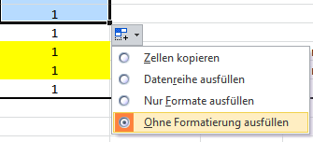
JCF license configurator Jetter AG reserves the right to make alterations to its products in the interest of technical progress. These alterations need not to be documented in every single case. This tool and the information contained herein have been compiled with due diligence. Jetter AG shall not be liable for errors contained herein or for incidental or consequential damage in connection with the furnishing, performance, or use of this material. The brand names and product names used in this tool are trade marks or registered trade marks of the respective title owner. | Using the cell filling function and "copy+paste" If you use the EXCEL cell fillng function or copy + paste then please only paste the values, not the formats. Otherwise, the fomules in the target cells will be overwritten.

